상품제안서
[나폴레옹] 2000 자개 볼펜·만년필 세트 (금장) | 상품코드: F13218

 |  |  |  |  |  |  | 02-412-0044 | www.easy1.co.kr
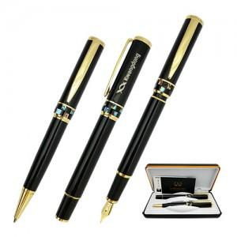

【상세/제작정보】

【인쇄/포장옵션】 | 실크, 레이저 / 포장지포장

【공급단가】 | 수량 | 50~ | 100~ | 500~ | 1,000~ | 2,000~
*VAT별도 | 단가 | 20,110원 | 19,370원 | 18,620원 | 17,880원 | 17,430원

【상품 URL】 | https://dev.easy1.co.kr:443/src/goods_detail.php?gdno=13218

